Теория
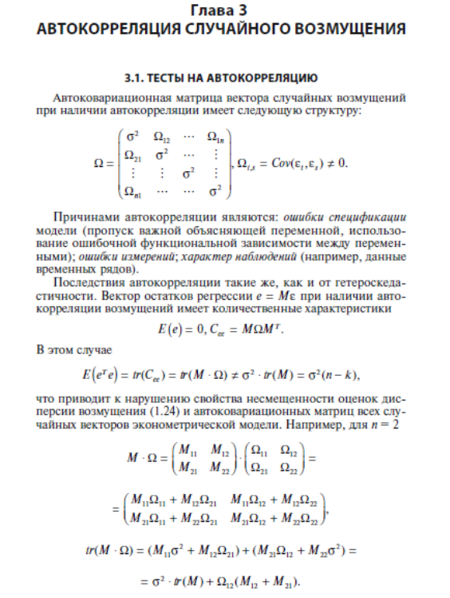

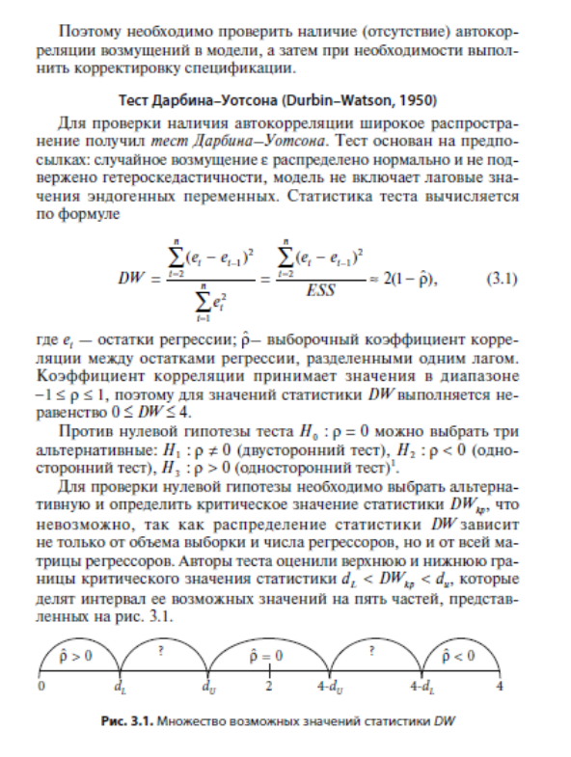

Задание 1
$$y_{t}=a+β∗x_{t}$$
Исследуется модель, связывающая количество вакансий wt и уровень безработицы ut |  |  |  |  |  |  |  | где, Y = ln (wt), X = ln (ut)

№ | Wt | Ut | Y = ln (wt) | X = ln (ut) | Y регр | et | et — et-1 | (et — et-1)^2
1 | 1.73 | 8.65 | 0.548 | 2.158 | 0.619 | -0.0707 | 0 | 0
2 | 1.94 | 4.82 | 0.663 | 1.573 | 1.074 | -0.4117 | -0.341 | 0.11629069071
3 | 3.05 | 2.67 | 1.115 | 0.982 | 1.535 | -0.4195 | -0.008 | 5.9774977364E-05
4 | 4.17 | 2.67 | 1.428 | 0.982 | 1.535 | -0.1067 | 0.313 | 0.097827853565
5 | 2.52 | 2.58 | 0.924 | 0.948 | 1.561 | -0.6371 | -0.530 | 0.28129260708
6 | 1.71 | 8.07 | 0.536 | 2.088 | 0.673 | -0.1364 | 0.501 | 0.25064276167
7 | 1.95 | 8.83 | 0.668 | 2.178 | 0.603 | 0.0650 | 0.201 | 0.040583016003
8 | 2.57 | 5.54 | 0.944 | 1.712 | 0.966 | -0.0221 | -0.087 | 0.0075844559419
9 | 5.06 | 2.87 | 1.621 | 1.054 | 1.478 | 0.1430 | 0.165 | 0.02725433807
10 | 2.81 | 5.29 | 1.033 | 1.666 | 1.002 | 0.0312 | -0.112 | 0.012495707245
11 | 4.43 | 3.31 | 1.488 | 1.197 | 1.367 | 0.1212 | 0.090 | 0.0080890068199
12 | 3.19 | 5.44 | 1.160 | 1.694 | 0.980 | 0.1799 | 0.059 | 0.0034434102198
13 | 2.23 | 6.8 | 0.802 | 1.917 | 0.806 | -0.0043 | -0.184 | 0.033921510189
14 | 2.06 | 8.25 | 0.723 | 2.110 | 0.656 | 0.0670 | 0.071 | 0.0050820726696
15 | 3.33 | 3.44 | 1.203 | 1.235 | 1.337 | -0.1342 | -0.201 | 0.040484167141
16 | 2.12 | 7.8 | 0.751 | 2.054 | 0.699 | 0.0520 | 0.186 | 0.034677898759
17 | 3.15 | 4.72 | 1.147 | 1.552 | 1.091 | 0.0566 | 0.005 | 2.1666466802E-05
18 | 1.92 | 7.45 | 0.652 | 2.008 | 0.735 | -0.0829 | -0.140 | 0.019463562476
19 | 2.26 | 6.21 | 0.815 | 1.826 | 0.877 | -0.0617 | 0.021 | 0.00044986305305
20 | 6.18 | 2.64 | 1.821 | 0.971 | 1.543 | 0.2779 | 0.340 | 0.11530282466
21 | 2.07 | 8.55 | 0.728 | 2.146 | 0.628 | 0.0996 | -0.178 | 0.031776539111
22 | 8.39 | 2.6 | 2.127 | 0.956 | 1.555 | 0.5717 | 0.472 | 0.22286687174
23 | 2.75 | 6.25 | 1.012 | 1.833 | 0.872 | 0.1396 | -0.432 | 0.18675590565
24 | 6.1 | 2.7 | 1.808 | 0.993 | 1.526 | 0.2824 | 0.143 | 0.020392620971
 |  |  |  |  |  |  |  | 1.557

А1 | А0
-0.77905634967 | 2.2997037728
0.11332443745 | 0.1859728915
0.68235478242 | 0.25333057495
47.259660724 | 22
3.0329539549 | 1.4118803645
 | ESS

Коэффициент Дарбина Уотсана (сумма (et-et-1)^2 /ESS)
1.1026140489

Инструменты -> критические - значения


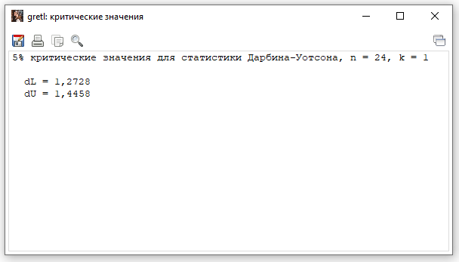

Критические значения для статистики Дарбина Уотсона
DL | DU | 4-DU | 4-DL
1.2728 | 1.4458 | 2.5542 | 2.7272

у нас коэффициент
1.1026140489
мы в 1 интервале
получается p > 0

Там, где вопросики, слепая зона. В ней мы не можем опровергнуть или утверждать об автокорреляции

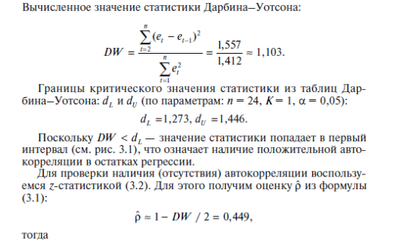

p = | 0.44869297557

Z статистика
z = корень(n)*p
2.1981376826

Критическое значение нормального распределения
1.644853627
Вероятность
0.95

Сравниваем
2.1981376826 | > | 1.644853627
Автокорреляция присутствует

GR ответ
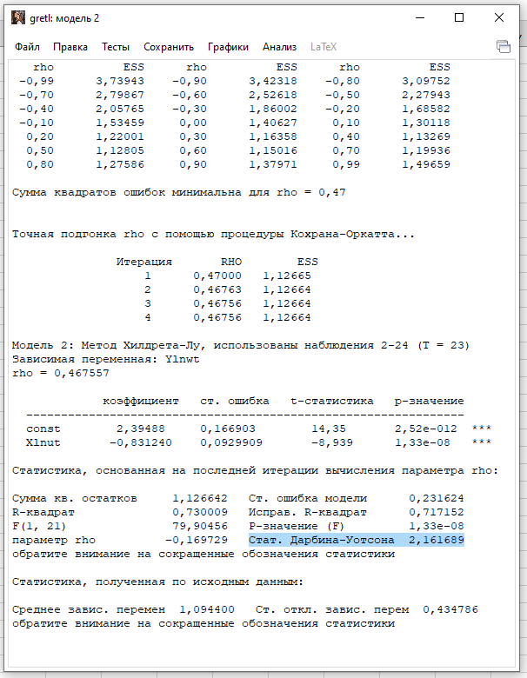
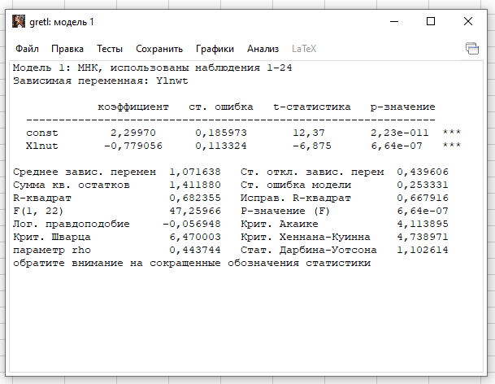

Делаем модель -> тесты -> автокорреляция



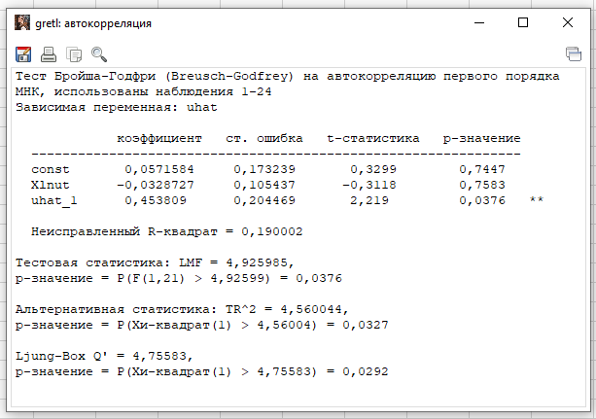

Тест Бройша-Годфри (Breusch-Godfrey) на автокорреляцию первого порядка

Автокорреляция есть

проверяем по лагам от 1 до 4 смотрим можно ли доверять, выбираем лучшее значение лага.
Присутствует при 1 лаге. Тесту можно доверять, так как есть 2 * и значение p меньше 0,05

